Admin
Feature | Des | Suggest | Screen

Administrator | Create academic year
 | User role | phần này dùng để tạo ra 1 role chưa có trong hệ thống
 | Role permission | Cho phép tick vào các permission thuộc về role
 | Academic year | phần note có thể chỉnh bằng việc ghi chú tên của khóa học (vd: năm 2013-1017 là khóa 13 của ngành ABC trường ĐH XYZ) | 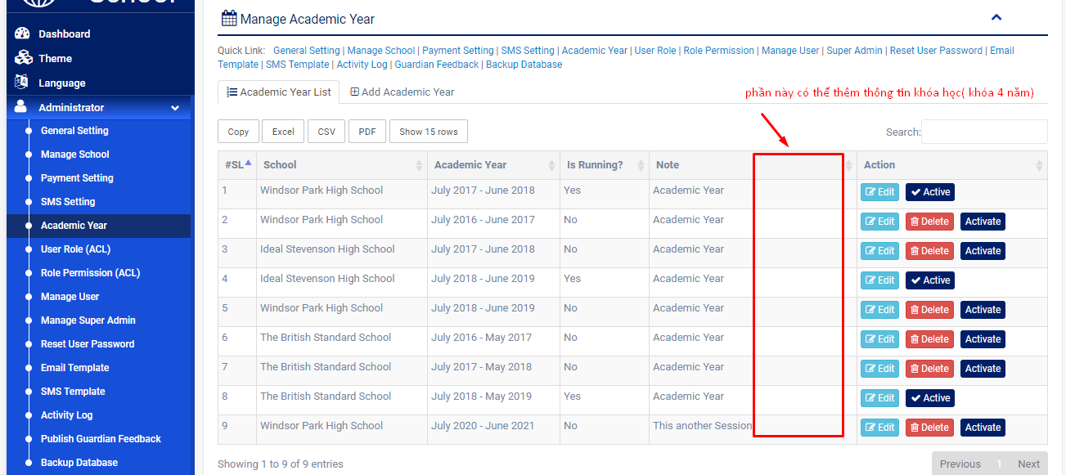
 | Email template
 | Public guardian feedback
 | Manage school | phần address sẽ thay bằng combo box để chọn chi nhánh cho trường | 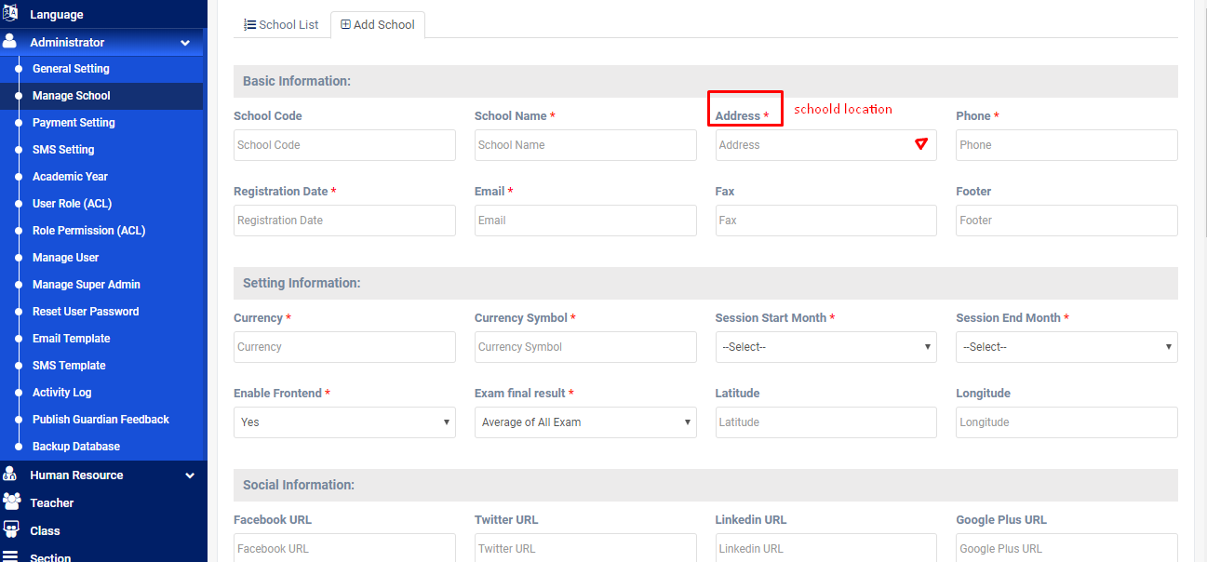

Teacher | Manage teacher's profile | Thêm tính năng thể hiện danh sách các lớp đang dạy ở phần profile | 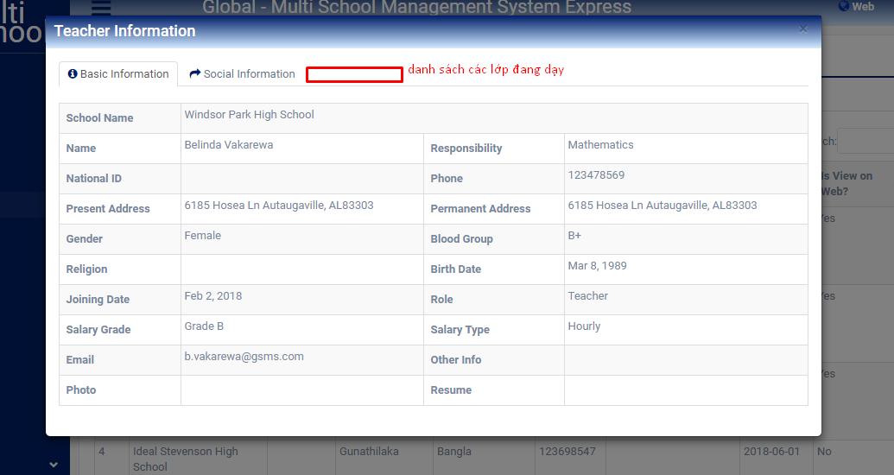
 | Create teacher | Có thể lm thoe kiểu comboxbox chọn cho nhanh | 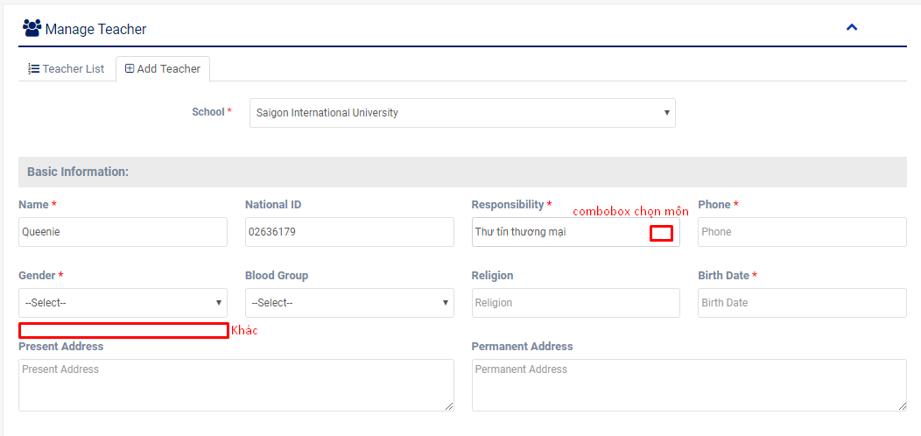

Class routine | theo dõi thời khóa biểu của từng lớp ở các khóa học… | tạo thời khóa biểu nhưng chưa có phần setup thời lượng học của 1 tiết là bao lâu ( phải set up từng môn học chứ k có template sẵn) | 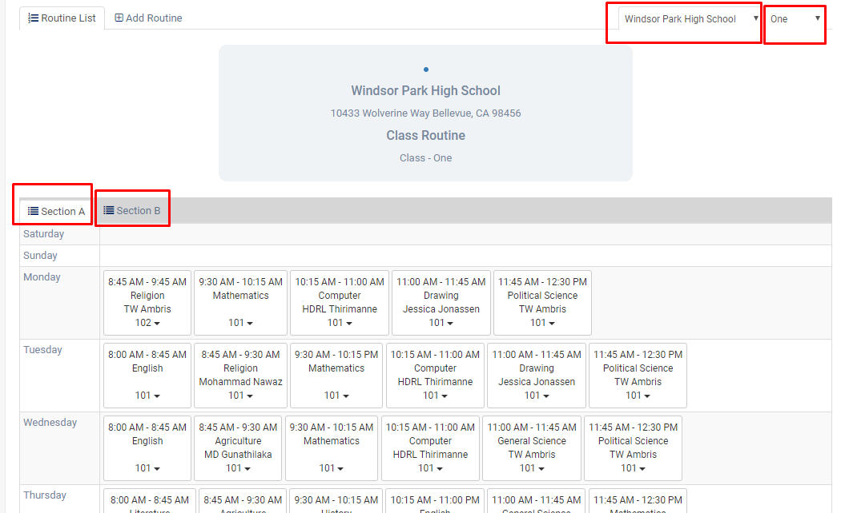
 | Tạo thời khóa biểu trc |  | 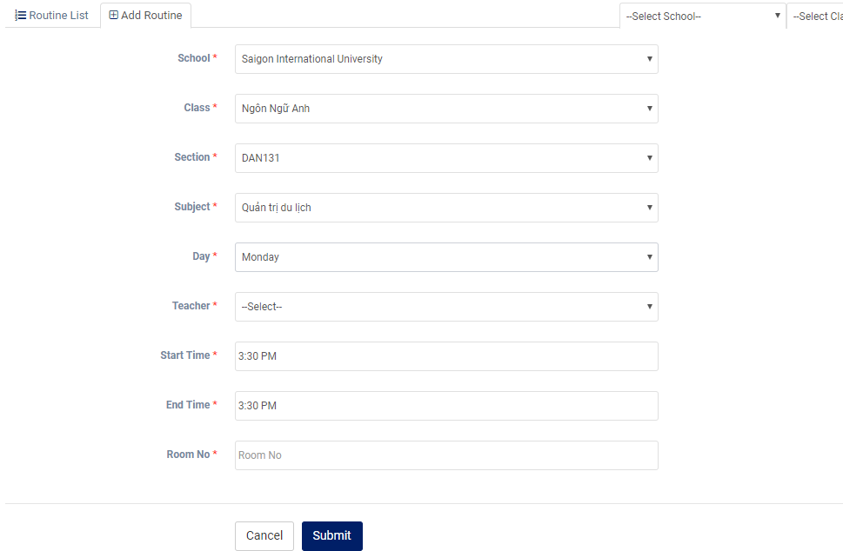
Guardian |  | phần ID của guardian nên tạo ID có liên quan tới ID của student | 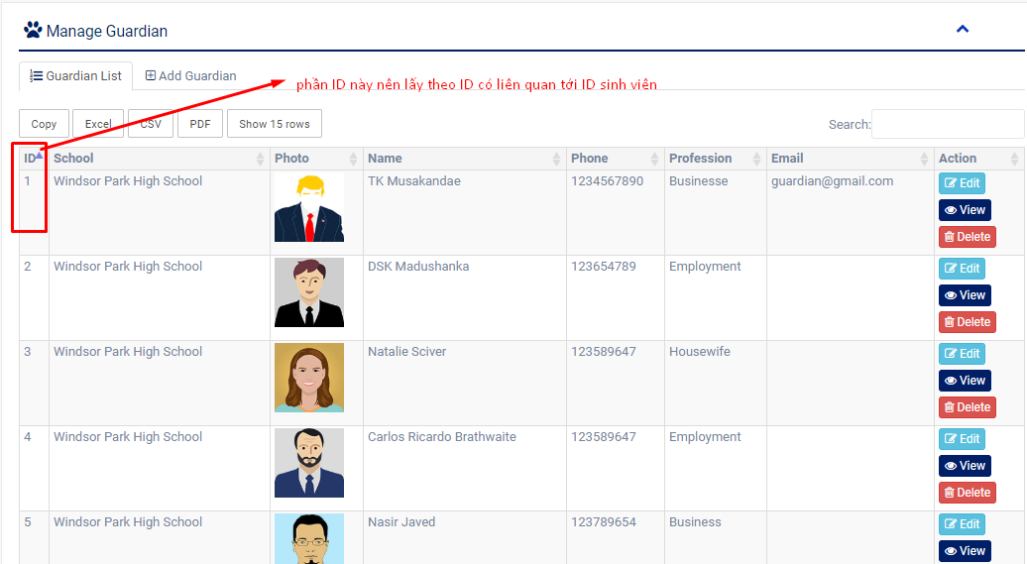

Bulk admission | nhập học sl lớn, tải lên bằng file excel để nhập số liệu
Student activity | có thể thay thế cho phần hoạt động để lấy điểm rèn luyện, đánh gia1 hạnh kiểm , tính điểm cuối kì …

Student attendance | check đc attendance của sinh viên
Teacher attendance | tương tự vs student
Employee attendance | tương tự vs student

Absent email | thông báo thư nghỉ học

Exam schedule |  | thêm phần exam type để nhận biết kt online/offline | 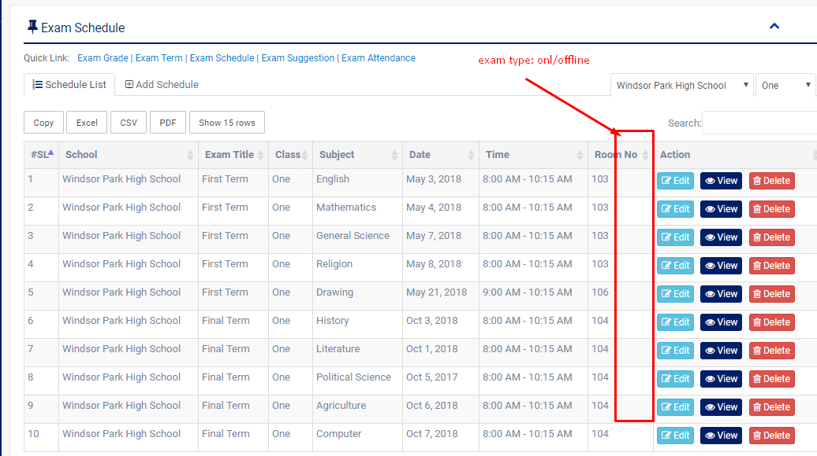

Exam suggestion | Phần này là up bài kiểm tra chính thức cho các kì kiểm tra | thêm phần loại bài kiểm tra onl/offline

Exam attendance |  | thêm check trễ/vắng | 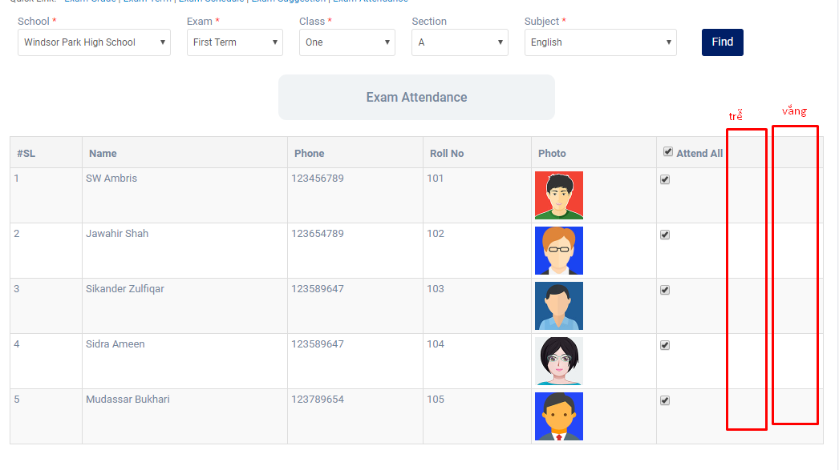

Exam mark
Manage mark | có thể ghi nhận xét vào phần điểm của học sinh | tận dụng phần này để lm cột nhận xét cho từng sinh viên ( đánh giá quá trình học tập…) phần này củng sẽ đc hiển thị khi sv nhận kết quả thi | 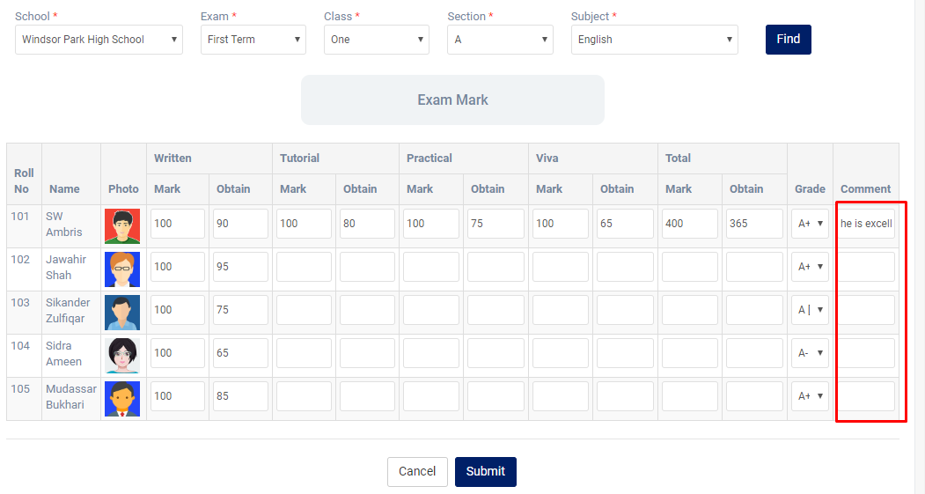

Exam term result |  | thêm field search theo năm học chưa có nhân hệ số | 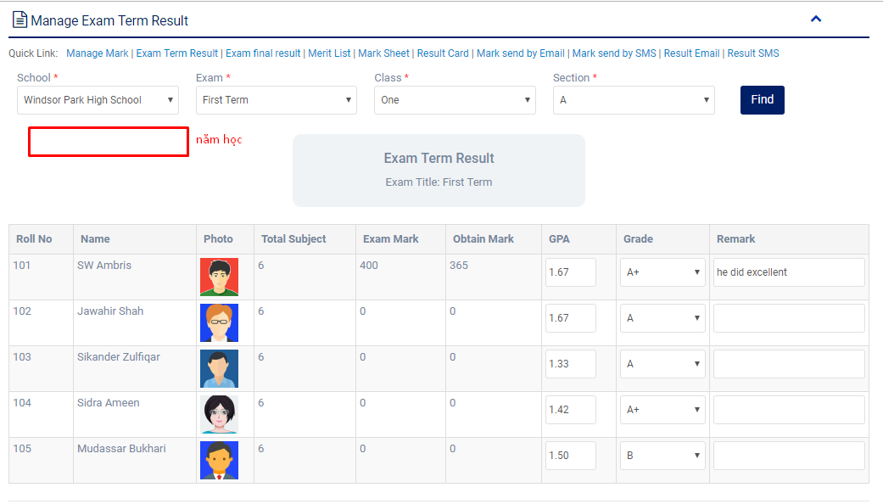

Exam final rerult |  | Thêm tương tự như trên, mở rộng phần nhận xét điểm chưa có cột nhân % hoặc hệ số | 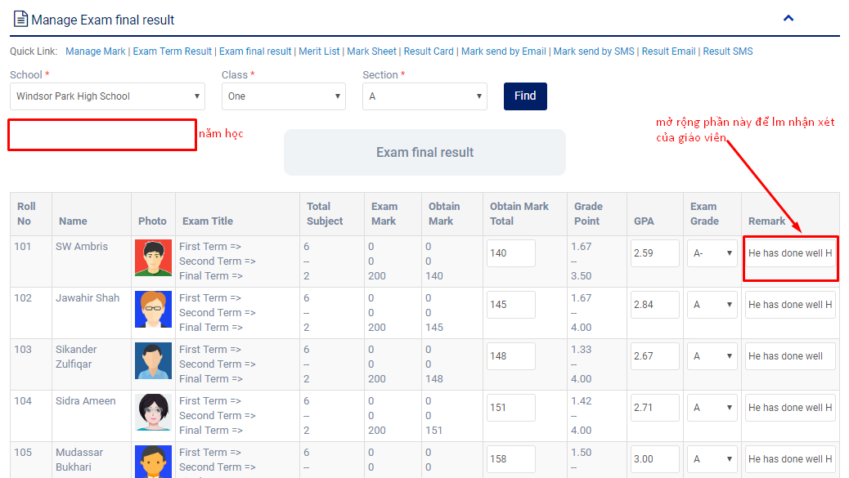

Exam merit list | danh sách điểm của 1 lớp | thêm giáo viên chủ nhiệm phụ trách | 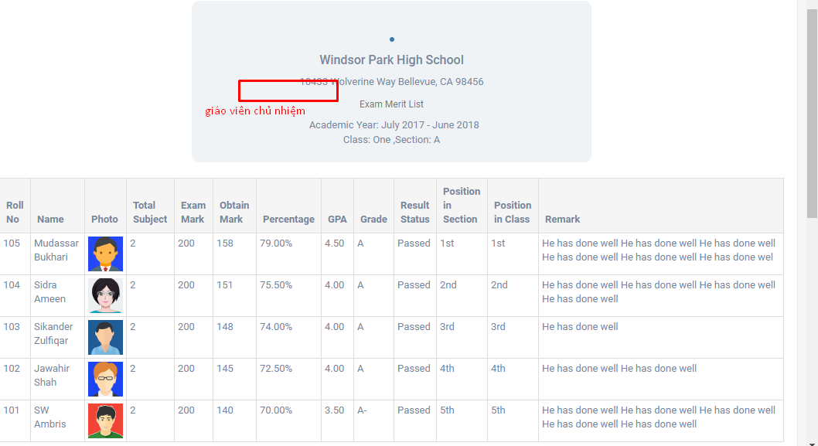

Student result card | xuất ra điểm của sv trong suốt quá trình học, tính ra điểm GPA | thêm phân loại ở phần position in section | 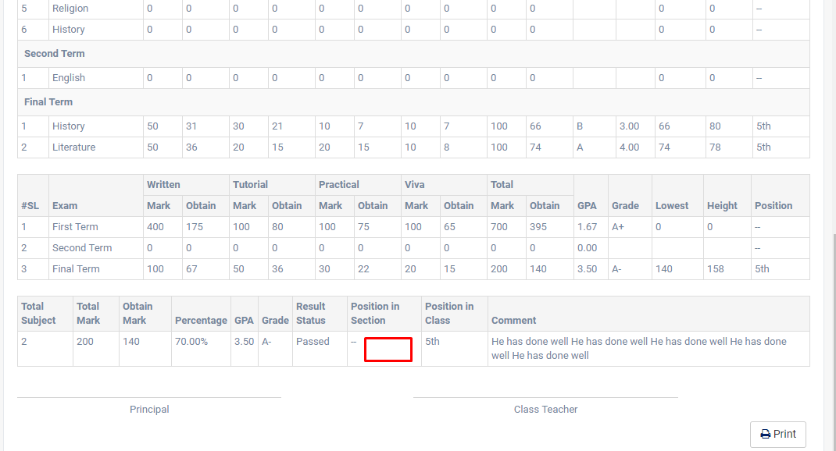

Teacher
Feature | Des | Suggest | Screen
Administrator | quản lý năm học/ thời gian dạy học

HR | cập nhật thông tin nhân viên toàn trường | Thêm tính năng chat/call (để sau) | 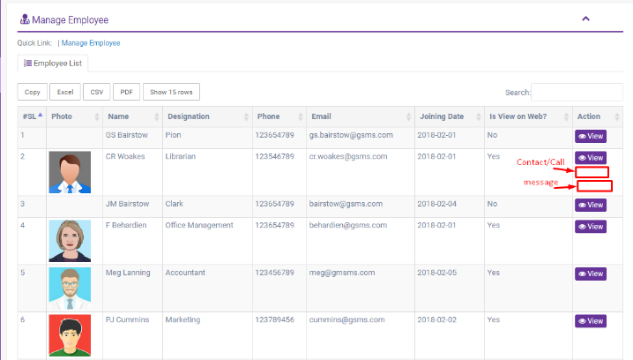

Teacher | cập nhật thông tin giáo viên mới/cũ/theo môn dạy | Thêm tính năng tương tự như trên | 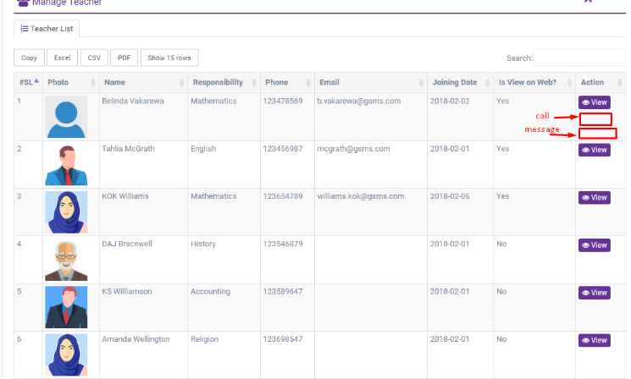

Class |  | giáo viên khối nào thì chỉ xem đc khối mình dạy | 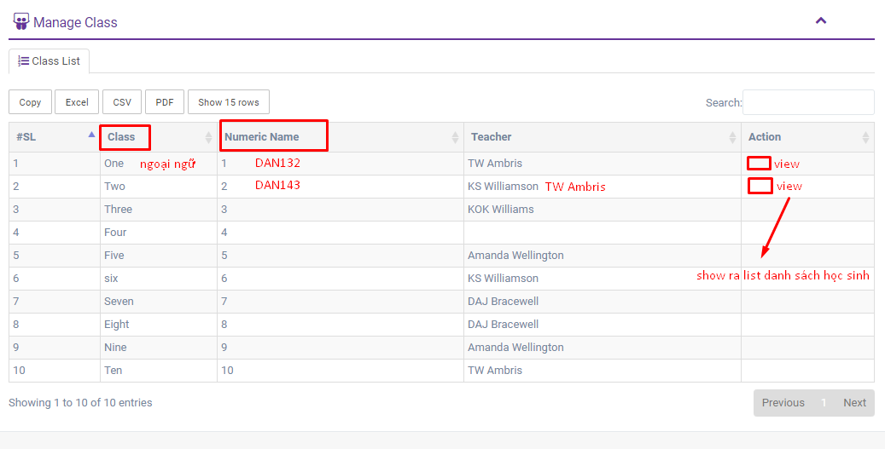

Section |  | tương tự như class thì giáo viên nào chỉ thấy phần thông tin khối/khoa/ lớp mà mình dạy | 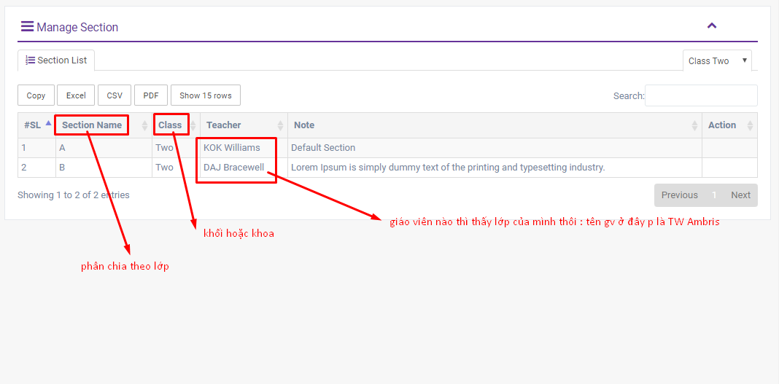

Subject | List các môn học thuộc khối lớp/ khoa mà giáo viên đó dạy

Syllabus

Class routine | quản lý thời khóa biểu | thêm cơ sở dạy | 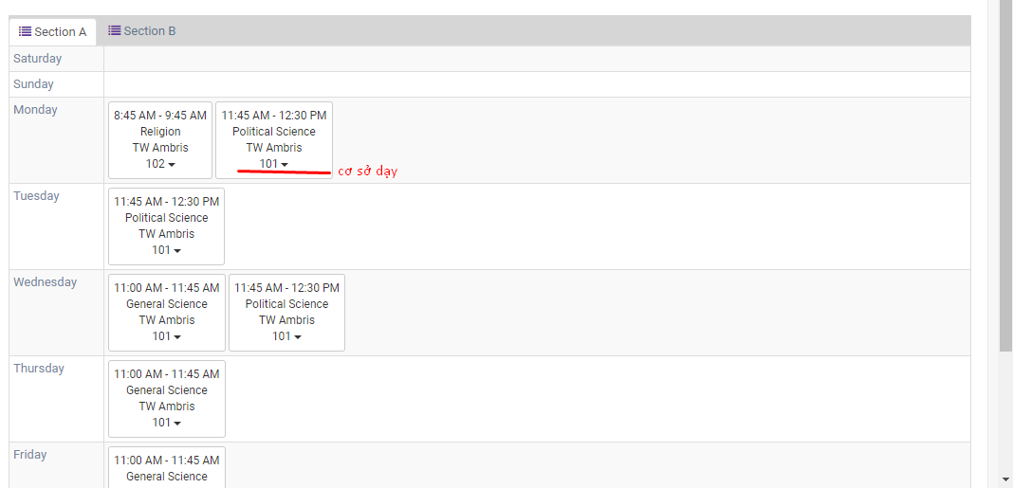

Student | view student's info
Attendance | check attendance của sv theo section, class, date |  | 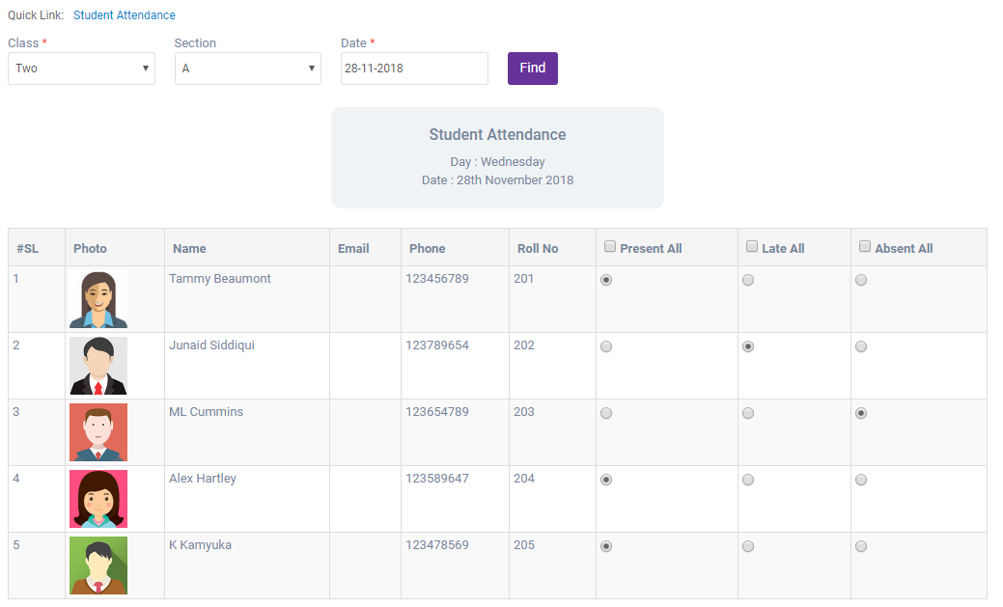

Assignment | Upload file bài tập cho lớp

Exam
Exam schedule
Exam attendance

Student
Feature | Des | Suggest | Screen

Class | Xem lớp học, giáo viên chủ nhiệm/ cố vấn là ai/ phân theo khối | có thể bấm vào tên giáo viên để biết đc thông tin: email, sđt, tkb của giáo viên… | 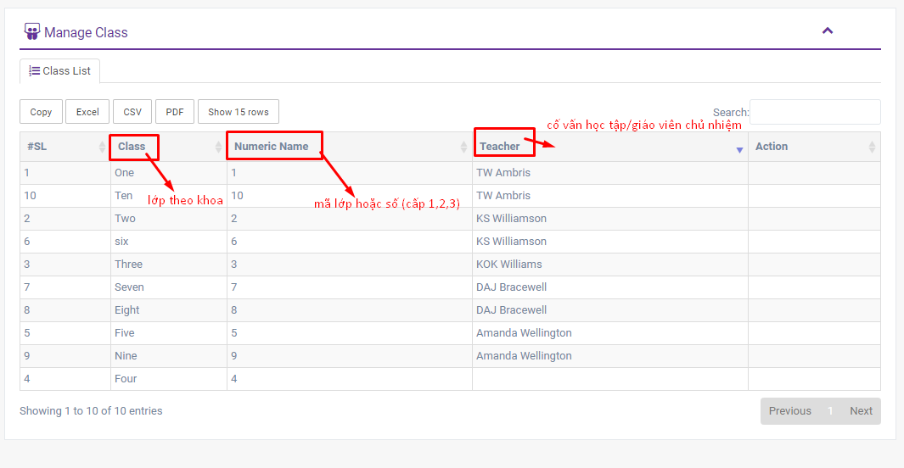

Section | Phân theo lớp/ khoa | Phần này nên chỉnh lại theo form đăng kí môn học theo học kì : show hết tất cả các học phần đc mở ở học kì đó và có giáo viên dạy môn đó cho sinh viên chọn | 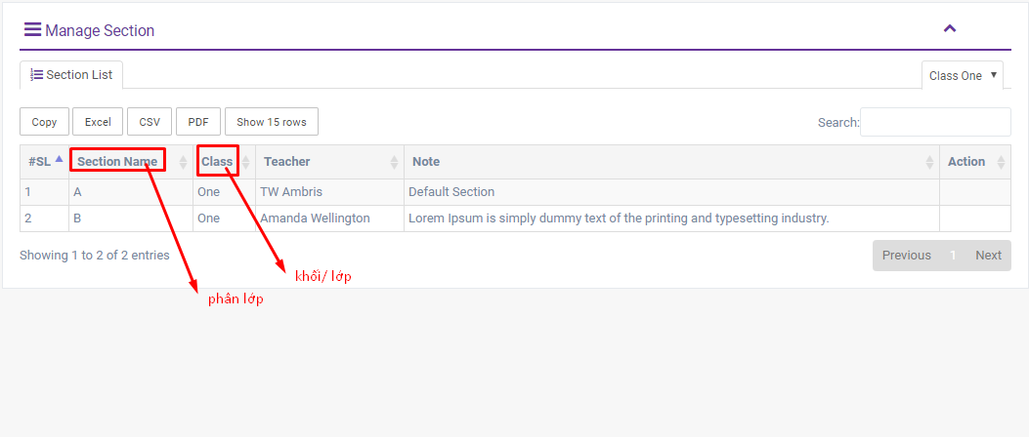

Subject | chọn môn học, học lớp nào | Phần này nên chỉnh lại theo form đăng kí môn học theo học kì : show hết tất cả các học phần đc mở ở học kì đó và có giáo viên dạy môn đó cho sinh viên chọn | 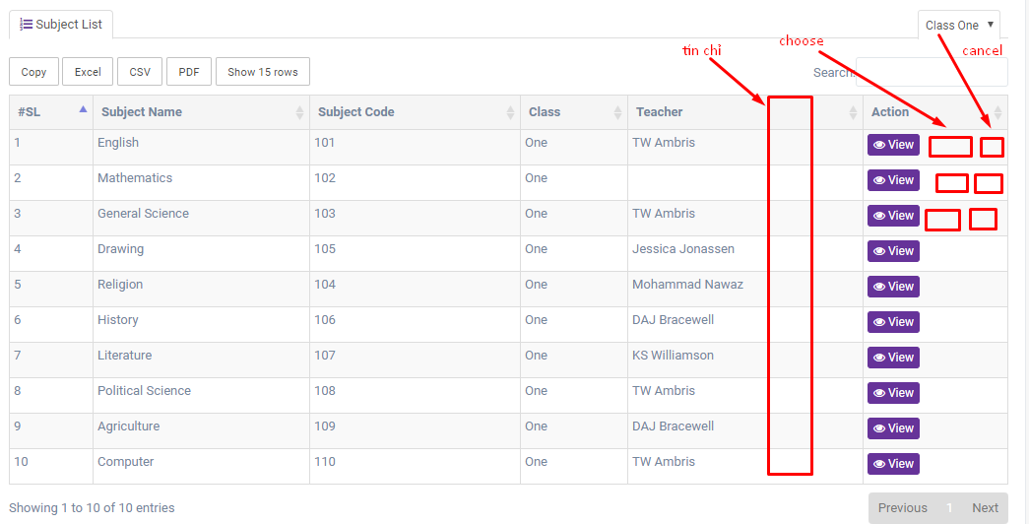
Syllabus | phân loại môn theo lớp/năm học |  | 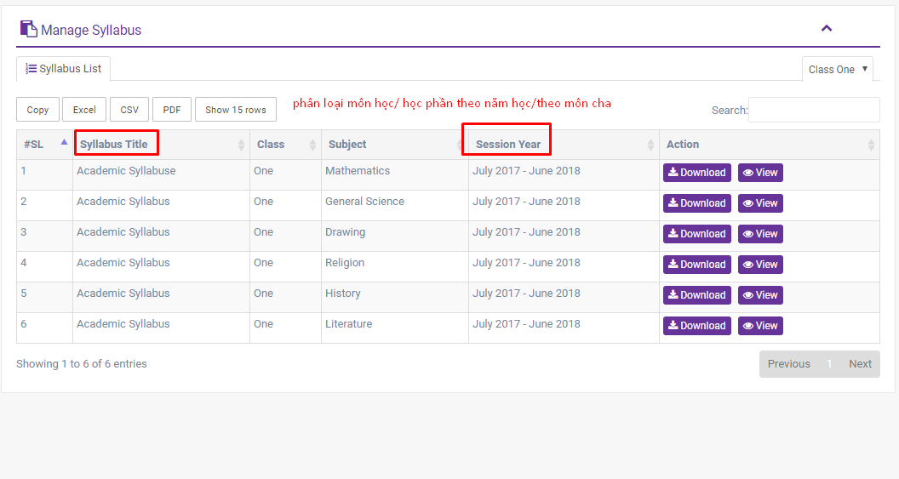
Class routine | như timetable của sinh viên | thêm dòng text về cơ sở/chi nhánh học (nếu trường có nhiều cơ sở) | 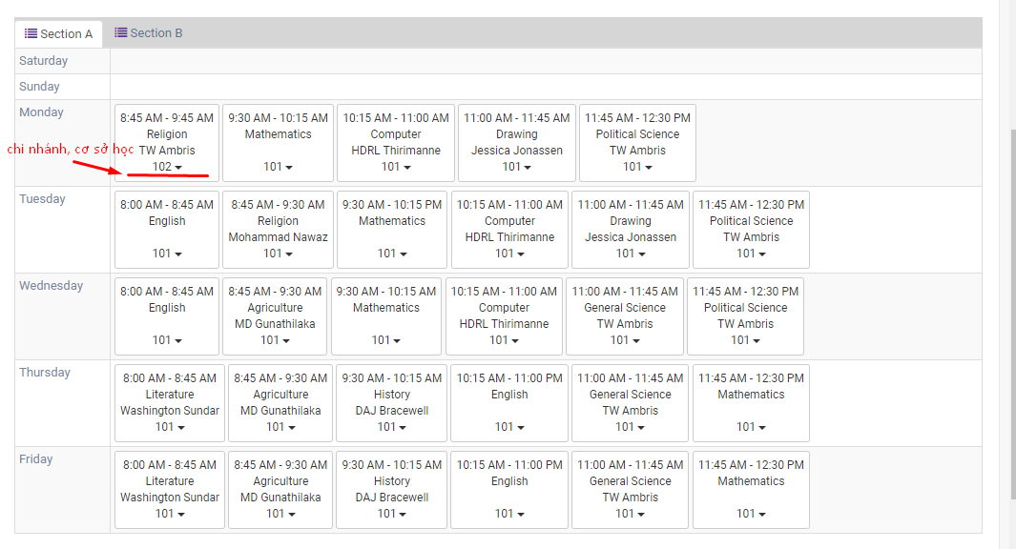
Guardian | người giám hộ ở đây có thể là cha mẹ hoặc ông bà hoặc bất kì ai đều có thể xem kết quả học tập của sinh viên
Student | sinh viên tự manage đc chính mình trong từng lớp hoạt động/ học tập ntn | bảng điểm show ra thông tin tương tự như phần exam: điểm rèn luyện/giữa kì/cuối kì … | 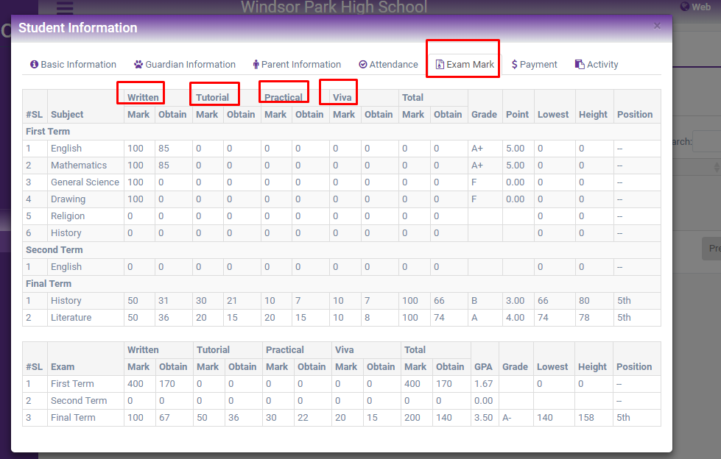

Assignment | Receive exercise from staff | Field to upload file | 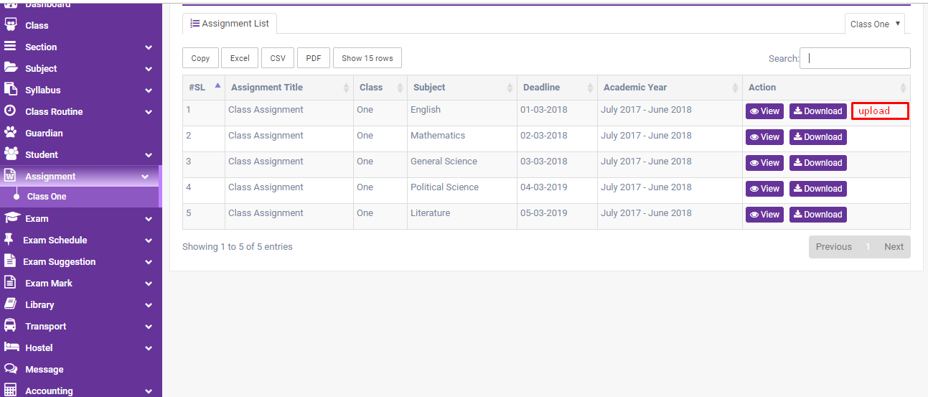 | 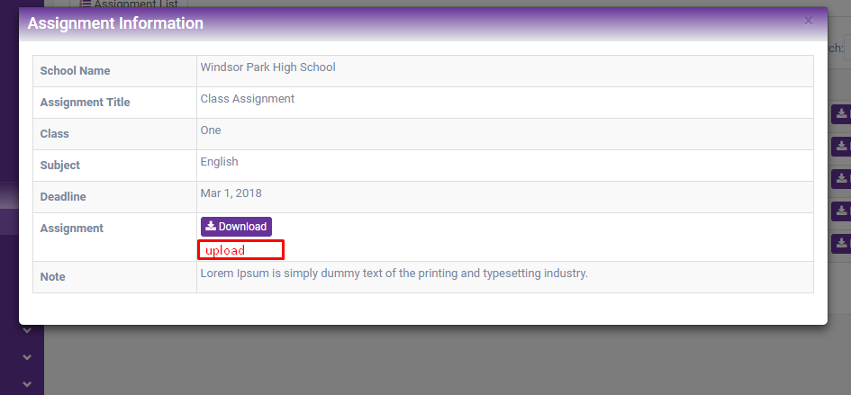

Exam Grade | Check đc điểm quy đổi |  | 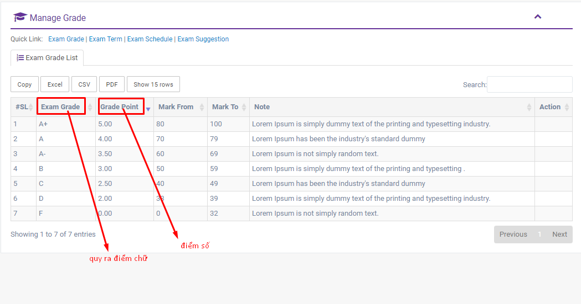
Exam Term | Các kì kiểm tra: thời gian/ năm học

Exam schedule | quản lý thời gian thi | Cần thêm mã môn học Khi bấm view nên hiện ra list danh sách thí sinh thi và có số báo danh/stt thi (thường sẽ xếp theo ABC) thay vì chỉ hiện thông tin cơ bản như hiện tại | 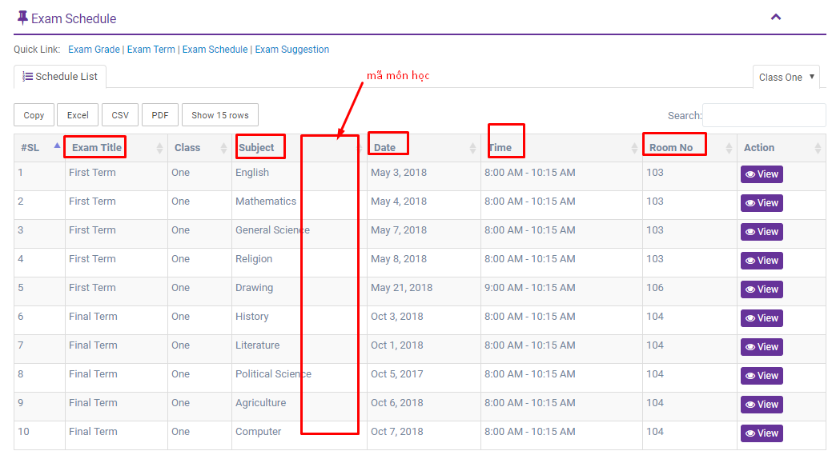 | 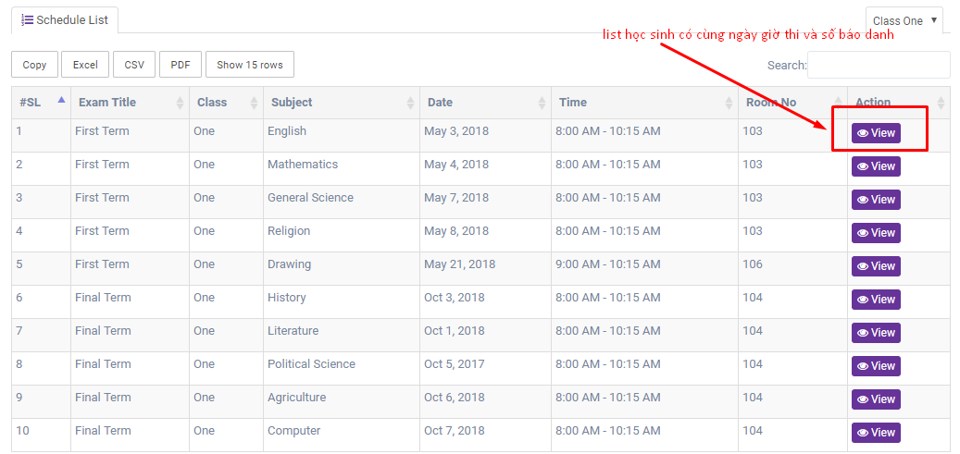

Exam suggestion | bài thi tham khảo, có thể tham khảo format bài thi ntn | có thể phát triển tính năng thi thử/ chấm điểm thử….. ( để sau)

Exam mark | show bảng điểm theo từng môn học | Thêm số tín chỉ của môn học Tổng số tín chỉ đã tích lũy | 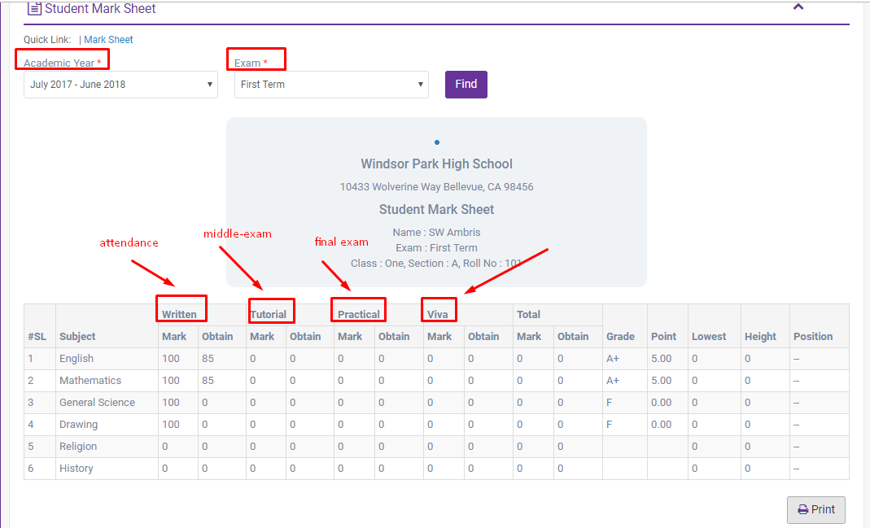 | 